1
工程款支付证书
工程名称 |  | 15356-2022年锦州市丹东线（北小柳至哈达铺 段）修复养护工程施工项目 |  |  |  |  | 建设单位 |  | 锦州市交通运输保障中心 |  |  |  |  | ERP编号 |  | 15356 | 档案编号
合同金额 |  | 23,447,946.00 |  |  | 中标时间 | 2022.5.9 | 已提供工程资料 |  | 中标通知书、投资协议、施工合同、交工证书 |  |  |  |  | 保存地址 |  |  | 责任单位
决算金额 |  | 13,050,339.30 |  |  | 决算时间 |  | 项目部印章 |  | 有（2023.2.9已办理核销） |  |  |  |  | 施工人 |  |  | 区域责任人 | 孙健 | 省办负责人
序号 | 经营填写 |  |  |  |  | 工程填写 | 经营填写 |  |  | 财务填写 |  | 经营、工程、质安填写 |  | 区域负责人 |  | 申请部门填写财务核对 |  |  | 本次支付 金额 | 剩余款项
 | 到款情况 |  |  |  |  |  | 暂列金 |  |  | 代缴税金 |  | 其他扣款 |  | 预留款 |  | 成本票
 | 日期 | 工程款金额 | 周转金金额 | 到款银行 | 到款账户 | 完成进度 | 比例 | 金额 | 备注 | 金额 | 备注 | 金额 | 备注 | 金额 | 备注 | 供货单位 | 合同额 | 成本票额
1 | 2022-05-20 |  | 210,000.00 | 徽行 |  |  |  |  |  |  |  |  |  | 210,000.00 | 履约保函押金
2 | 2022-06-14 |  | 9,380.00 | 徽行 |  |  |  |  |  |  |  | 1,298.00 | 王童差旅费 |  |  | 户名:天安财产保险股份有限公司锦州中心支公司(农民工工资保函） 账号: 21001670801050006068 开户行:中国建设银行股份有限公司锦州凌河支行 |  |  | 9,380.00
3 | 2022-07-07 |  | 30,350.00 | 徽行 |  |  |  |  |  |  |  | 500.00 | 外经证 |  |  | 户名：天安财产保险股份有限公司锦州中心支公司（工程一切险）21001670801050006068 中国建设银行股份有限公司锦州凌河支行 |  |  | 30,350.00
4 | 2022-07-07 | 2,344,794.60 |  | 中国银行 | 1752571 90682 |  | 1.50% | 175,859.60 | 合同额的50% |  |  | 4,000.00 | 出场费
 | 2022-07-15 |  |  |  |  |  |  |  |  |  |  | 100.00 | 手续费 |  |  | 户名:盘锦宝利兴运输有限公司 账号:（沥青运输） 21050173093700000773 开户行:中国建设银行股份有限公司盘锦盘山支行 |  |  | 200,000.00
5 | 2022-07-18 |  |  |  |  |  |  |  |  | 182.01 | 异地未预缴水利基金120.14元、印花税61.87元 | 100.00 | 手续费 |  |  | 户名:辛集海特机械设备租赁部(铣刨机租赁） 账号: 1305 0161 6108 0000 1397 开户行:中国建设银行股份有限公司辛集支行 | 510000 |  | 190,000.00
6 | 2022-07-28 |  |  |  |  |  |  |  |  | 117,239.73 | 1%企税*50% | 100.00 | 手续费 |  |  | 户名:锦州滨海新区跃祥建材营销店（水泥稳定碎石款 ） 账号: 410100746375418 开户行:锦州银行股份有限公司铁北支行 | 368500 |  | 368,500.00
7 | 2022-08-08 |  |  |  |  |  |  |  |  |  |  | 150.00 | 两笔手续费 |  |  | 户名:古塔区和吉五金机电设备经营部（安全用品） 账号: 410100690862079 开户行:锦州银行股份有限公司古塔支行 | 357120 |  | 112,430.00
 |  |  |  |  |  |  |  |  |  |  |  | 7,260.00 | 出场费+油费 |  |  | 户名:锦州佳兴商品混凝土有限公司（水泥混凝土） 账号: 410100734380477 开户行:锦州银行股份有限公司凌海支行 | 17980 |  | 17,980.00
8 | 2022-08-10 | 144368.7 |  | 中国银行 | 1752571 90682 |  |  |  |  |  |  | 100.00 | 手续费 |  |  | 户名:辛集市绿友机械设备租赁部(摊铺机、胶轮压路机租赁) 账号:13050161610800001445开户行:中国建设银行股份有限公司辛集支行 | 1160000 |  | 580,000.00
 | 2022-08-15 | 61872.3 |  | 农民工工资专用账户 | 210501 670 101000 01022 |  |  |  |  |  |  | 100.00 | 手续费 |  |  | 户名:辛集市长鑫机械设备租赁部(单钢轮压路机、双钢轮压路机、洒水车租赁) 账号:13050161610800001792开户行:中国建设银行股份有限公司辛集支行 | 1040000 |  | 520,000.00
9 | 2022-08-22 |  |  |  |  |  |  |  |  | 1,851.44 | 水利基金 | 100.00 | 手续费 |  |  | 户名:辛集海特机械设备租赁部(铣刨机租赁） 账号: 1305 0161 6108 0000 1397 开户行:中国建设银行股份有限公司辛集支行 | 510000 |  | 170,000.00
10 | 2022-08-24 |  |  |  |  |  |  |  |  |  |  | 50.00 | 手续费 |  |  | 户名:锦州丰润商品混凝土有限公司（混凝土） 账号: 398112010100136057 开户行:锦州农村商业银行股份有限公司凌河支行 | 13250 |  | 13,250.00
11 | 2022-08-31 | 1997886 |  | 中国银行 | 1752571 90682 |  | 1.50% | 140,687.67 | 31号文本次扣90% | 93,791.78 | 1%企税
 |  | 100000 |  | 农民工工资专用账户 | 210501 670 101000 01022 |  |  |  |  |  |  | 100.00 | 手续费 |  |  | 户名:辛集海特机械设备租赁部(铣刨机租赁） 账号: 1305 0161 6108 0000 1397 开户行:中国建设银行股份有限公司辛集支行 |  |  | 150,000.00
12 | 2022-09-02 |  |  |  |  |  |  |  |  |  |  | 100.00 | 手续费 |  |  | 户名:锦州市松山新区永泉防水服务部 账号: 3928 1201 0130 2994 88 开户行:锦州农村商业银行股份有限公司太和支行 | 229950 |  | 229,950.00
13 | 2022-09-05 |  |  |  |  |  |  |  |  |  |  | 100.00 | 手续费 |  |  | 户名:辛集市绿友机械设备租赁部(摊铺机、胶轮压路机租赁) 账号:13050161610800001445开户行:中国建设银行股份有限公司辛集支行 | 1160000 |  | 580,000.00
 |  |  |  |  |  |  |  |  |  |  |  | 100.00 | 手续费 |  |  | 户名:辛集市长鑫机械设备租赁部(单钢轮压路机、双钢轮压路机、洒水车租赁) 账号:13050161610800001792开户行:中国建设银行股份有限公司辛集支行 | 1040000 |  | 520,000.00
14 | 2022-09-07 |  |  |  |  |  |  |  |  |  |  | 100.00 | 手续费 |  |  | 户名:葫芦市南票区顺制机制沙加工厂 账号: 0691 8101 0400 08291 开户行:中国农业银行葫芦岛市南票支行 | 300000 |  | 300,000.00
 |  |  |  |  |  |  |  |  |  |  |  | 50.00 | 手续费 |  |  | 户名:古塔区和吉五金机电设备经营部（安全用品） 账号: 410100690862079 开户行:锦州银行股份有限公司古塔支行 | 357120 |  | 67,620.00
15 | 2022-09-08 |  | 10000.00 |  |  |  |  |  |  |  |  | 50.00 | 手续费 |  |  | 户名:凌海市石山镇兰军建筑劳务服务处 账号: 0708006109200087208 开户行:中国工商银行股份有限公司凌海支行 | 1763000 |  | 96,000.00 |  | 农民工
16 | 2022-09-27 | 4837751.4 |  | 中国银行 | 1752571 90682 |  | 1.50% | 35,171.92 | 全部扣完 | 6,338.77 | 增值税及附加 | 100.00 | 手续费 |  |  | 户名:凌海市石山镇兰军建筑劳务服务处（劳务） 账号: 0708006109200087208开户行:中国工商银行股价有限公司凌海支行 | 1763000 |  | 400,000.00
 |  |  |  |  |  |  |  |  |  |  |  | 200.00 |  |  |  | 户名:葫芦岛市南票区春天采石有限公司（碎石） 账号:20009168352000000018开户行:葫芦岛银行股份有限公司南票支行 |  |  | 1,668,000.00
 |  |  |  |  |  |  |  |  |  |  |  | 200.00 |  |  |  | 户名:盘锦市北方建筑材料有限公司（改性沥青加工费） ） 账号: 06870201040031982 开户行:中国农业银行股份有限公司盘山县支行 |  |  | 1,012,100.00
 |  |  |  |  |  |  |  |  |  |  |  | 100.00 |  |  |  | 户名:盘锦宝利兴运输有限公司（沥青运输） 账号:21050173093700000773开户行:中国建设银行股份有限公司盘锦盘山支行 |  |  | 150,610.00
 |  |  |  |  |  |  |  |  |  |  |  | 200.00 |  |  |  | 户名:辛集市长鑫机械设备租赁部（机械） 账号:13050161610800001792开户行:中国建设银行股份有限公司辛集支行 |  |  | 1,120,000.00
17 | 2022-10-18 |  |  |  |  |  |  |  |  |  |  | 50.00 | 手续费 |  |  | 户名:凌海市石山镇兰军建筑劳务服务处（劳务） 账号: 0708006109200087208开户行:中国工商银行股价有限公司凌海支行 | 1763000 |  | 48,000.00 |  | 农民工
18 | 2022-10-19 |  |  |  |  |  |  |  |  |  |  | 100.00 | 手续费 |  |  | 户名:古塔区和吉五金机电设备经营部(安全用品） 账号: 410100690862079 开户行:锦州银行股份有限公司古塔支行 | 357120 |  | 119,940.00
20 | 2022-10-20 |  |  |  |  |  |  |  |  |  |  | 100.00 | 手续费 |  |  | 户名:凌河区立川防水材料经营部(乳化沥青） 账号: 4650 0000 1000 0099 81 开户行:锦州太和锦银村镇银行股份有限公司 | 234210 |  | 234,210.00
21 | 2022-11-07 |  |  |  |  |  |  |  |  |  |  | 50.00 | 手续费 |  |  | 户名:凌海市石山镇兰军建筑劳务服务处（劳务） 账号: 0708006109200087208开户行:中国工商银行股价有限公司凌海支行 | 1763000 |  | 17,872.00 |  | 农民工
22 | 2022-12-07 | 3294078 |  |  |  |  |  |  |  | 25,000.00 | 建造师何昌宝 | 50.00 | 手续费 |  |  | 户名:古塔区和吉五金机电设备经营部(安全用品） 账号: 410100690862079 开户行:锦州银行股份有限公司古塔支行 | 357120 |  | 51,730.00
 |  |  |  |  |  |  |  |  |  | 2,907.10 | 增值税及附加 | 100.00 |  |  |  | 户名:辛集市绿友机械设备租赁部(摊铺机、胶轮压路机租赁) 账号:13050161610800001445开户行:中国建设银行股份有限公司辛集支行 | 870000 |  | 870,000.00
 |  |  |  |  |  |  |  |  |  | 23,447.95 | 1%企税全部扣完 | 100.00 |  |  |  | 户名:锦州市松山新区永泉防水服务部（乳化沥青） 账号: 3928 1201 0130 2994 88 开户行:锦州农村商业银行股份有限公司太和支行 | 238700 |  | 238,700.00
 |  |  |  |  |  |  |  |  |  |  |  | 50.00 |  |  |  | 户名:唐山交通建设试验检测有限公司 账号: 100840806504 开户行:中国银行股份有限公司唐山市兴源道支行 | 20000 |  | 20,000.00
 |  |  |  |  |  |  |  |  |  |  |  | 50.00 |  |  |  | 户名:辽宁建翔工程技术检测服务有限公司 账号:20009874520000000028 开户行:葫芦岛银行股份有限公司高桥支行 | 80000 |  | 80,000.00
 |  |  |  |  |  |  |  |  |  |  |  | 100.00 |  |  |  | 户名:辛集市祥伦建筑工程服务队（装载机、挖掘机、小型挖掘机） 账号: 1305 0161 6108 0000 2684 开户行:中国建设银行股份有限公司辛集支行 | 490000 |  | 490,000.00
 |  |  |  |  |  |  |  |  |  | 237.92 | 异地未预缴水利基金157.04元、印花税80.88元 | 200.00 |  |  |  | 户名:凌海市石山镇兰军建筑劳务服务处（劳务） 账号: 0708006109200087208 开户行:中国工商银行股份有限公司凌海支行 | 1763000 |  | 1,201,128.00
23 | 2023-04-14 | 269588.3 |  |  |  |  |  |  |  | 2,000.00 | 印章费 | 750.00 | 手续费+银行+外经证 |  |  | 户名：陆横（退预缴税款） 账号：6235 6830 0000 0748 186 开户行：锦州银行锦州分行营业部 |  |  | 443,458.13
24 | 2023-07-03 |  | 48672.20 | 中国银行 | 诉讼理赔款 |  |  |  |  |  |  | 50.00 | 手续费 |  |  | 户名：陆横（诉讼理赔） 账号：6235 6830 0000 0748 186 开户行：锦州银行锦州分行营业部 |  |  | 48,672.20

合计 |  | 13050339.3 | 308402.2 |  |  |  |  | 351719.19 |  | 272996.7 |  | 17008 |  | 210000 |  |  |  |  | 12369880.33 | 137137.28
本次结算 支付明细 |  | 应支付金额 |  |  | 48,672.20 |  |  |  |  |  |  | 本次支付金额 |  |  | 小写 | 48,672.20
 |  | 已支付金额 |  |  | 0.00 |  |  |  |  |  |  |  |  |  | 大写 | 肆万捌仟陆佰柒拾贰元整
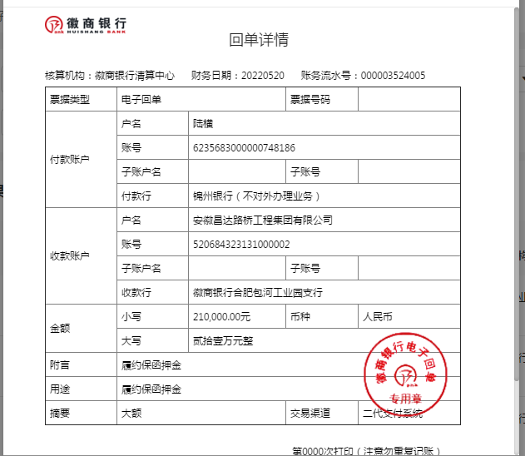
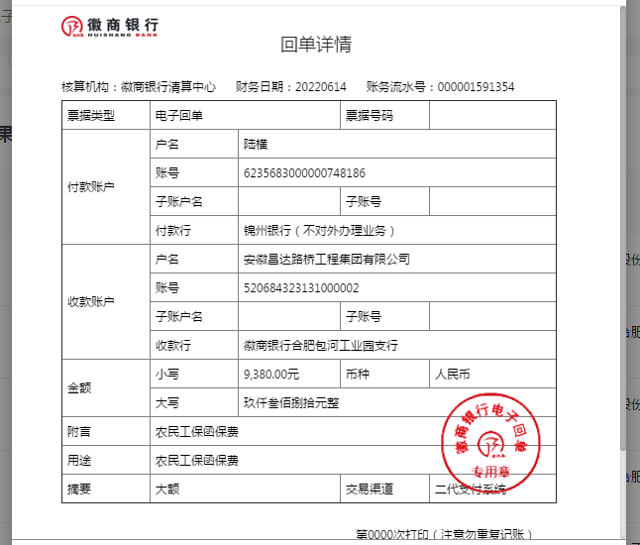
 |  |  |  |  |  |  |  |  | 甲供沥青 10451000

